sheet
ID | Name Manufacturer Part | Designator | Footprint | Quantity | Manufacturer Part | Manufacturer | 型号 | 品牌 | 封装 | 参数 | 商品编号 | 交期 | 库存 | 购买数量 | 单价(RMB) | 小计(RMB)
1 | 2.4GHz ESP32-S3FH4R2 | U7 | QFN-56_L7.0-W7.0-P0.40-TL-EP4.0 | 1 | ESP32-S3FH4R2 | ESPRESSIF(乐鑫) | ESP32-S3FH4R2 | ESPRESSIF(乐鑫) | QFN-56(7x7) | 核心处理器：LX7芯片 频率：2.4GHz 发射功率：21dBm | C3013940 | 4小时内发货 | 1988 | 5 | 17.5 | 87.50
2 | WNM6002-3/TR WNM6002-3/TR | Q4,Q3,Q2 | SOT-323-3_L2.0-W1.3-P1.30-LS2.1-BR | 3 | WNM6002-3/TR | WILLSEMI(韦尔) | WNM6002-3/TR | WILLSEMI(韦尔) | SOT-323-3 | 类型：1个N沟道 漏源电压(Vdss)：60V 连续漏极电流(Id)：300mA 导通电阻(RDS(on)@Vgs,Id)：2Ω@10V,370mA 功率(Pd)：370mW 阈值电压(Vgs(th)@Id)：2V@250uA | C501342 | 4小时内发货 | 12960 | 20 | 0.1989 | 3.98
3 | 5033981892 5033981892 | CARD1 | TF-SMD_503398-1892 | 1 | 5033981892 | MOLEX | 5033981892 | MOLEX | SMD | 卡连接方式：自弹式 卡类型：MicroSD卡(TF卡) 连接器类型：卡座 本体最大高度：1.28mm 触头镀层：金 工作温度范围：-25℃~+85℃ | C428492 | 4小时内发货 | 14636 | 5 | 4.28 | 21.40 | TF PUSH，单价0.2。封装类似，不确定是否需要改PCB，没有PCB文件，没有尺寸信息
4 | 10kΩ 0402WGF1002TCE | R17,R13,R14,R15,R16,R11,R12,R4,R9 | R0402 | 9 | 0402WGF1002TCE | UNI-ROYAL(厚声) | 0402WGF1002TCE | UNI-ROYAL(厚声) | 0402 | 电阻类型：厚膜电阻 阻值：10kΩ 精度：±1% 功率：62.5mW 最大工作电压：50V 温度系数：±100ppm/℃ | C25744 | 4小时内发货 | 4118500 | 100 | 0.0032 | 0.32
5 | 100nF CL05B104KB54PNC | C26,C27,C4,C8,C9,C30,C35,C34,C23,C11,C7,C36,C39,C10,C14,C16 | C0402 | 16 | CL05B104KB54PNC | SAMSUNG(三星) | CL05B104KB54PNC | SAMSUNG(三星) | 0402 | 容值：100nF 精度：±10% 额定电压：50V 材质(温度系数)：X7R | C307331 | 4小时内发货 | 2498750 | 100 | 0.0306 | 3.06
6 | LIS2DW12TR LIS2DW12TR | U6 | LGA-12_L2.0-W2.0-P0.50-BL | 1 | LIS2DW12TR | ST(意法半导体) | LIS2DW12TR | ST(意法半导体) | LGA-12(2x2) | 轴向：X,Y,Z | C189624 | 3-5个工作日 | 20000 | 5 | 2.895359 | 14.48
7 | TYPEC-304A-ACP16O TYPEC-304A-ACP16O | USB1,USB2 | USB-SMD_TYPEC-304A-ACP16O | 2 | TYPEC-304A-ACP16O | XUNPU(讯普) | TYPEC-304A-ACP16O | XUNPU(讯普) | SMD | 连接器类型：Type-C 标准：USB 3.1 公母：母 安装方式：卧贴 触点数量：16P 端口数量：1 额定电流 - 电源：5A 工作温度范围：-45℃~+85℃ 焊接温度(最大值)：260℃ | C2909610 | 4小时内发货 | 29200 | 10 | 0.914185 | 9.14
8 | BM20B(0.8)-24DS-0.4V(51) BM20B(0.8)-24DS-0.4V(51) | CN1 | CONN-SMD_BM20B-0.8-24DS-0.4V-51 | 1 | BM20B(0.8)-24DS-0.4V(51) | HRS(广濑) | BM20B(0.8)-24DS-0.4V(51) | HRS(广濑) | SMD,P=0.4mm | 间距：0.4mm 安装方式：立贴 行数：2 额定电流：300mA 工作温度范围：-35℃~+85℃ | C424537 | 4小时内发货 | 4400 | 5 | 0.8792 | 4.40
9 | MINI MSK12CO2 MINI MSK12CO2 | SW1 | SW-SMD_MSK12CO2 | 1 | MINI MSK12CO2 | SHOU HAN(首韩) | MINI MSK12CO2 | SHOU HAN(首韩) | SMD | 电路结构：单刀双掷 安装方式：卧贴 开关颜色：白色 额定电流(DC)：50mA 额定电压(DC)：12V 机械寿命：1万次 | C2681570 | 4小时内发货 | 110280 | 5 | 0.929385 | 4.65
10 | GT-TC021B-H018-L1 GT-TC021B-H018-L1 | SW2,SW3 | SW-SMD_GT-TC021B-H018-L1 | 2 | GT-TC021B-H018-L1 | G-Switch(品赞) | GT-TC021B-H018-L1 | G-Switch(品赞) | SMD | 电路结构：单刀单掷 按钮形状：矩形按钮 作用力：2.5N 安装方式：卧贴 开关长度：5.6mm 开关宽度：4mm 开关高度：1.8mm 带支架：带支架 触点电流：50mA 额定电压(DC)：12V 绝缘电阻：100MΩ 带灯：无 机械寿命：5万次 | C963493 | 4小时内发货 | 345 | 10 | 0.801 | 8.01
11 | BDFN2C051V BDFN2C051V | D2,D3 | X1SON-2_L1.0-W0.6-P0.65-BI | 2 | BDFN2C051V | BORN(伯恩半导体) | BDFN2C051V | BORN(伯恩半导体) | X1-SON-2(0.6x1) | 反向截止电压(Vrwm)：5V 最大钳位电压：17V 峰值脉冲电流(Ipp)：5.5A@8/20us 击穿电压：6V | C152024 | 4小时内发货 | 14660 | 20 | 0.1632 | 3.26
12 | ANT162442ST-1000AM1 ANT162442ST-1000AM1 | U5 | ANT-SMD_6P-L1.6-W0.8-L | 1 | ANT162442ST-1000AM1 | TDK | ANT162442ST-1000AM1 | TDK | SMD | 天线类型：芯片天线 中心频点：2.442GHz 驻波比：3 | C5119334 | 4小时内发货 | 3477 | 5 | 3.015 | 15.08
13 | 40MHz TXM40M0004252HBCEO00T | X1 | CRYSTAL-SMD_4P-L2.5-W2.0-BL | 1 | TXM40M0004252HBCEO00T | YJX(雅晶鑫) | TXM40M0004252HBCEO00T | YJX(雅晶鑫) | SMD2520-4P | 晶振类型：贴片晶振 频率：40MHz 常温频差：±10ppm 外接负载电容：15pF 频率稳定度(全温)：±30ppm | C284176 | 4小时内发货 | 65 | 5 | 0.5329 | 2.66
14 | 0.8pF GJM0335C1ER80WB01D | C21 | C0201 | 1 | GJM0335C1ER80WB01D | muRata(村田) | GJM0335C1ER80WB01D | muRata(村田) | 0201 | 容值：0.8pF 额定电压：25V 材质(温度系数)：C0G | C408126 | 4小时内发货 | 21080 | 20 | 0.1226 | 2.45
15 | 6.2pF GJM0335C1E6R2BB01D | C20 | C0201 | 1 | GJM0335C1E6R2BB01D | muRata(村田) | GJM0335C1E6R2BB01D | muRata(村田) | 0201 | 容值：6.2pF 额定电压：25V 材质(温度系数)：C0G | C710740 | 提交订单后确认 | 0 | 50 | 0.03049 | 1.52
16 | INA228AIDGST | U2 | VSSOP-10_L3.0-W3.0-P0.50-LS4.9-BL | 1 | INA228AIDGST | TI(德州仪器) | INA228AIDGST | TI(德州仪器) | VSSOP-10-0.5mm |  | C2862904 | 提交订单后确认 | 0 | 5 | 17.9 | 89.50 | 精度不高可以用INA226替代。3元RMB
17 | FUSB302BUCX FUSB302BUCX | U1 | WLCSP-9_L1.3-W1.2-R3-C3-P0.40-TL | 1 | FUSB302BUCX | onsemi(安森美) | FUSB302BUCX | onsemi(安森美) | WLCSP-9(1.2x1.3) | 应用功能：控制器 接口协议：USB 可编程 USB Type-C 控制器，带 PD（默认 SNK） | C891307 | 提交订单后确认 | 0 | 5 | 3.18 | 15.90 | 暂时改不了，换芯片需要改软件，可以换HUSB238
18 | TPS62933DRLR TPS62933DRLR | U4 | SOT-583-8_L2.1-W1.2-P0.50-LS1.6-BR | 1 | TPS62933DRLR | TI(德州仪器) | TPS62933DRLR | TI(德州仪器) | SOT-583 | 功能类型：降压型 输出类型：可调 输入电压：3.8V~30V 输出电压：800mV~22V 输出电流：3A | C3200405 | 4小时内发货 | 117 | 5 | 4.06 | 20.30 | 没有同封装产品，换芯片需要改PCB
19 | AON7405 AON7405 | Q1 | DFN-8_L3.3-W3.3-P0.65-BL-3 | 1 | AON7405 | AOS | AON7405 | AOS | DFN-8(3.3x3.3) |  | C431194 |  |  |  |  | 0.00
20 | 4kHz FUET-4020 | BUZZER1 | BUZ-SMD_L4.0-W4.0-P3.50-L | 1 | FUET-4020 | FUET(福声科技) | FUET-4020 | FUET(福声科技) | SMD,4x4mm | 驱动方式：无源(外部驱动) 构造类型：电磁式 频率：4kHz 声压(SPL)：65dB | C391027 | 4小时内发货 | 3183 | 5 | 6.3 | 31.50 | 蜂鸣器4x4x2mm，找到的价格都不低
21 | 1N4148WT 1N4148WT | D1 | SOD-523_L1.2-W0.8-LS1.6-RD | 1 | 1N4148WT | TWGMC(台湾迪嘉) | 1N4148WT | TWGMC(台湾迪嘉) | SOD-523 | 二极管配置：独立式 正向压降(Vf)：1.25V@150mA 直流反向耐压(Vr)：75V 整流电流：125mA 反向恢复时间(trr)：4ns | C727112 | 4小时内发货 | 532800 | 50 | 0.047975 | 2.40
22 | 1kΩ 0402WGF1001TCE | R6 | R0402 | 1 | 0402WGF1001TCE | UNI-ROYAL(厚声) | 0402WGF1001TCE | UNI-ROYAL(厚声) | 0402 | 电阻类型：厚膜电阻 阻值：1kΩ 精度：±1% 功率：62.5mW 最大工作电压：50V 温度系数：±100ppm/℃ | C11702 | 4小时内发货 | 8160100 | 100 | 0.0033 | 0.33
23 | 100kΩ 0402WGF1003TCE | R5 | R0402 | 1 | 0402WGF1003TCE | UNI-ROYAL(厚声) | 0402WGF1003TCE | UNI-ROYAL(厚声) | 0402 | 电阻类型：厚膜电阻 阻值：100kΩ 精度：±1% 功率：62.5mW 最大工作电压：50V 温度系数：±100ppm/℃ | C25741 | 4小时内发货 | 1826500 | 100 | 0.0032 | 0.32
24 | 22uF HGC1206R5226K250NSPJ | C1,C2,C3 | C1206 | 3 | HGC1206R5226K250NSPJ | Chinocera(华瓷) | HGC1206R5226K250NSPJ | Chinocera(华瓷) | 1206 | 容值：22uF 精度：±10% 额定电压：25V 材质(温度系数)：X5R | C7432785 | 4小时内发货 | 19450 | 20 | 0.24345 | 4.87
25 | 10mΩ HoLR2512-1W-10mR-1%-15ppm | R1 | RES-SMD_L6.3-W3.3_HOLR2512 | 1 | HoLR2512-1W-10mR-1%-15ppm | Milliohm(毫欧) | HoLR2512-1W-10mR-1%-15ppm | Milliohm(毫欧) | 2512 | 电阻类型：采样电阻 阻值：10mΩ 精度：±1% 功率：1W 温度系数：±15ppm/℃ 安装方式：贴片 | C2885415 | 提交订单后确认 | 0 | 5 | 0.7511 | 3.76
26 | 10Ω 0402WGF100JTCE | R2,R3 | R0402 | 2 | 0402WGF100JTCE | UNI-ROYAL(厚声) | 0402WGF100JTCE | UNI-ROYAL(厚声) | 0402 | 电阻类型：厚膜电阻 阻值：10Ω 精度：±1% 功率：62.5mW 最大工作电压：50V 温度系数：±200ppm/℃ | C25077 | 4小时内发货 | 2061800 | 100 | 0.0027 | 0.27
27 | 15pF 0402CG150J500NT | C32,C31 | C0402 | 2 | 0402CG150J500NT | FH(风华) | 0402CG150J500NT | FH(风华) | 0402 | 容值：15pF 精度：±5% 额定电压：50V 材质(温度系数)：C0G | C1548 | 4小时内发货 | 1602900 | 100 | 0.0058 | 0.58
28 | 27nH LQW15AN27NG00D | L3 | IND-SMD_L1.0-W0.5-2 | 1 | LQW15AN27NG00D | muRata(村田) | LQW15AN27NG00D | muRata(村田) | 0402 | 电感值：27nH 精度：±2% 额定电流：280mA | C98057 | 4小时内发货 | 20720 | 20 | 0.2254 | 4.51
29 | 10uF CL05A106MQ5NUNC | C38,C28 | C0402 | 2 | CL05A106MQ5NUNC | SAMSUNG(三星) | CL05A106MQ5NUNC | SAMSUNG(三星) | 0402 | 容值：10uF 精度：±20% 额定电压：6.3V 材质(温度系数)：X5R | C15525 | 4小时内发货 | 10921980 | 10 | 0.0287 | 0.29
30 | 2nH SDCL1005C2N0STDF | L2 | L0402 | 1 | SDCL1005C2N0STDF | Sunlord(顺络) | SDCL1005C2N0STDF | Sunlord(顺络) | 0402 | 电感值：2nH 额定电流：300mA 直流电阻(DCR)：200mΩ | C43365 | 4小时内发货 | 23860 | 20 | 0.02 | 0.40
31 | 10nF CL05B103KB5NNNC | C24 | C0402 | 1 | CL05B103KB5NNNC | SAMSUNG(三星) | CL05B103KB5NNNC | SAMSUNG(三星) | 0402 | 容值：10nF 精度：±10% 额定电压：50V 材质(温度系数)：X7R | C15195 | 4小时内发货 | 2430700 | 100 | 0.0079 | 0.79
32 | 1uF CL05A105KP5NNNC | C25,C29,C22 | C0402 | 3 | CL05A105KP5NNNC | SAMSUNG(三星) | CL05A105KP5NNNC | SAMSUNG(三星) | 0402 | 容值：1uF 精度：±10% 额定电压：10V 材质(温度系数)：X5R | C14445 | 4小时内发货 | 26790500 | 100 | 0.0083 | 0.83
33 | 4.7kΩ 0402WGF4701TCE | R19,R20,R18,R21,R22 | R0402 | 5 | 0402WGF4701TCE | UNI-ROYAL(厚声) | 0402WGF4701TCE | UNI-ROYAL(厚声) | 0402 | 电阻类型：厚膜电阻 阻值：4.7kΩ 精度：±1% 功率：62.5mW 最大工作电压：50V 温度系数：±100ppm/℃ | C25900 | 4小时内发货 | 3114400 | 100 | 0.0033 | 0.33
34 | VBACKUP TestPoint | TP1,TP3,TP5,TP7,TP9,TP11,TP2,TP4,TP6,TP8,TP10 | TESTPOINT_2MM | 11 | TestPoint |  | AFC01-S24FCA-00 | JS(钜硕电子) | SMD,P=0.5mm,卧贴 | 锁定特性：翻盖式 触点类型：下接 触点数量：24P 间距：0.5mm 安装类型：卧贴 | C262669 | 4小时内发货 | 85340 | 55 | 0.5888 | 32.38 | 测试点，不用焊，成本为0
35 | 470pF 0402B471K500NT | C5,C6 | C0402 | 2 | 0402B471K500NT | FH(风华) | 0402B471K500NT | FH(风华) | 0402 | 容值：470pF 精度：±10% 额定电压：50V 材质(温度系数)：X7R | C1537 | 4小时内发货 | 497900 | 100 | 0.006 | 0.60
36 | 4.7Ω 0603WAF470KT5E | R10 | R0603 | 1 | 0603WAF470KT5E | UNI-ROYAL(厚声) | 0603WAF470KT5E | UNI-ROYAL(厚声) | 0603 | 电阻类型：厚膜电阻 阻值：4.7Ω 精度：±1% 功率：100mW 最大工作电压：75V 温度系数：±400ppm/℃ | C23164 | 4小时内发货 | 499200 | 100 | 0.0078 | 0.78
37 | 2.2uH MLP2012H2R2MT0S1 | L1 | L0805 | 1 | MLP2012H2R2MT0S1 | TDK | MLP2012H2R2MT0S1 | TDK | 0805 | 电感值：2.2uH 精度：±20% 额定电流：1A | C383369 | 4小时内发货 | 129835 | 5 | 0.417605 | 2.09
38 | 33nF CC0402KRX7R9BB333 | C19 | C0402 | 1 | CC0402KRX7R9BB333 | YAGEO(国巨) | CC0402KRX7R9BB333 | YAGEO(国巨) | 0402 | 容值：33nF 精度：±10% 额定电压：50V 材质(温度系数)：X7R | C106862 | 4小时内发货 | 135600 | 100 | 0.014 | 1.40
39 | 0Ω 0402WGF0000TCE | R8 | R0402 | 1 | 0402WGF0000TCE | UNI-ROYAL(厚声) | 0402WGF0000TCE | UNI-ROYAL(厚声) | 0402 | 电阻类型：厚膜电阻 阻值：0Ω 精度：±1% 功率：62.5mW 最大工作电压：50V 温度系数：±800ppm/℃ | C17168 | 4小时内发货 | 7052500 | 100 | 0.0031 | 0.31
40 | 30kΩ 0402WGF3002TCE | R7 | R0402 | 1 | 0402WGF3002TCE | UNI-ROYAL(厚声) | 0402WGF3002TCE | UNI-ROYAL(厚声) | 0402 | 电阻类型：厚膜电阻 阻值：30kΩ 精度：±1% 功率：62.5mW 最大工作电压：50V 温度系数：±100ppm/℃ | C25776 | 4小时内发货 | 552300 | 100 | 0.0032 | 0.32
41 | 22uF CL21A226MAYNNNE | C12,C13 | C0805 | 2 | CL21A226MAYNNNE | SAMSUNG(三星) | CL21A226MAYNNNE | SAMSUNG(三星) | 0805 | 容值：22uF 精度：±20% 额定电压：25V 材质(温度系数)：X5R | C602037 | 4小时内发货 | 392080 | 20 | 0.1348 | 2.70
42 | 100uF CL31A107MQHNNNE | C18 | C1206 | 1 | CL31A107MQHNNNE | SAMSUNG(三星) | CL31A107MQHNNNE | SAMSUNG(三星) | 1206 | 容值：100uF 精度：±20% 额定电压：6.3V 材质(温度系数)：X5R | C15008 | 4小时内发货 | 95980 | 10 | 0.3897 | 3.90
43 | 22uF CL10A226MP8NUNE | C17,C15,C33 | C0603 | 3 | CL10A226MP8NUNE | SAMSUNG(三星) | CL10A226MP8NUNE | SAMSUNG(三星) | 0603 | 容值：22uF 精度：±20% 额定电压：10V 材质(温度系数)：X5R | C86295 | 4小时内发货 | 922550 | 50 | 0.0813 | 4.07
44 | RS2227XUTQK10 RS2227XUTQK10 | U3 | WQFN-10_L1.8-W1.4-P0.40-BL | 1 | RS2227XUTQK10 | RUNIC(润石) | RS2227XUTQK10 | RUNIC(润石) | WQFN-10(1.4x1.8) |  | C783419 | 4小时内发货 | 3195 | 5 | 1.83 | 9.15
45 | Banana_M2xφ4.4x7 | J1,J2 | Banana_M2xφ4.4x7_2 | 2 |  |  | m2x | apex | - |  |  | 提交订单后确认 | 0 | 10 | 40.09 | 400.90 | https://item.taobao.com/item.htm?abbucket=9&id=707896314711&ns=1&priceTId=2100c80d17267404866117984e106d&spm=a21n57.1.item.1.6c84523cHbVEnO&utparam=%7B%22aplus_abtest%22%3A%22aba0ddc014a881a3db5b767af677ccc5%22%7D&skuId=4969293484299
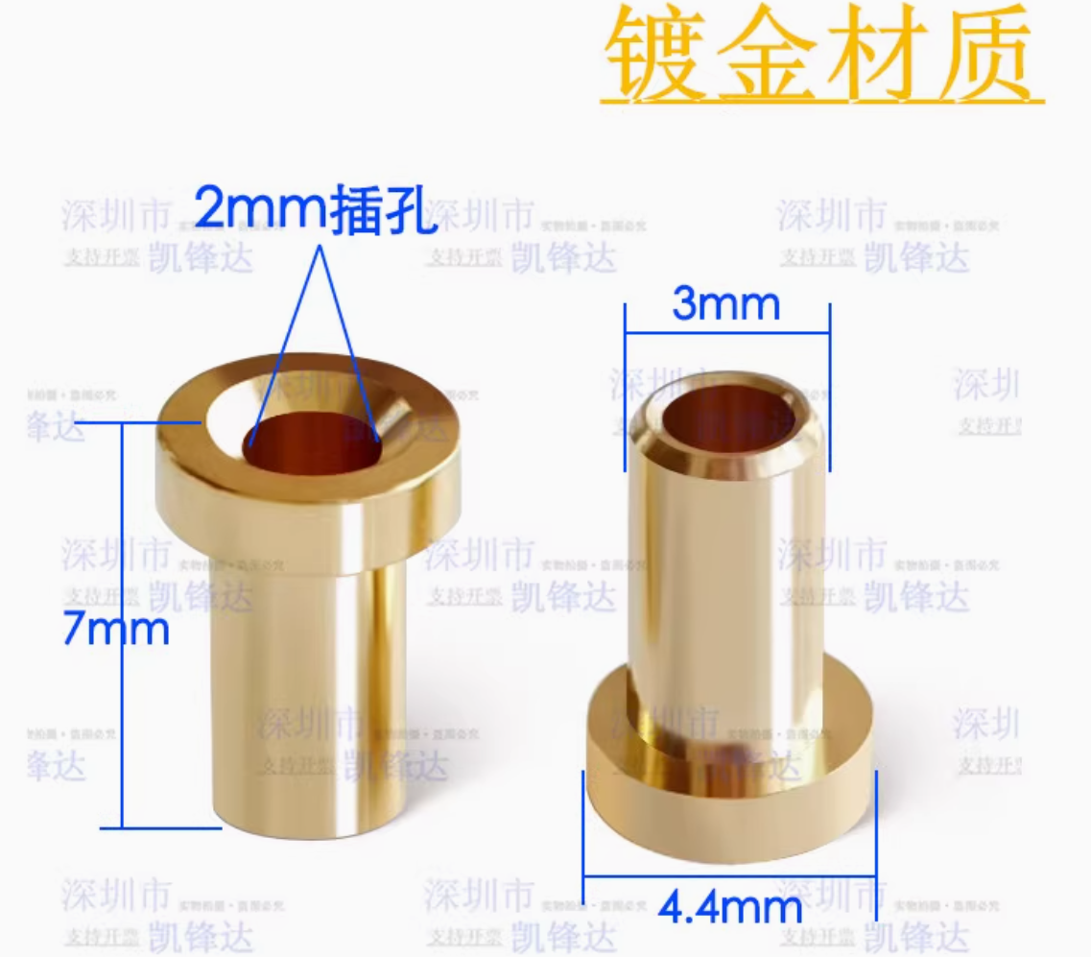
46 | BDFN2C031V BDFN2C031V | D4 | TSSLP-2-4_L1.0-W0.6-P0.65-BI | 1 | BDFN2C031V | BORN(伯恩半导体) | BDFN2C031V | BORN(伯恩半导体) | DFN-2L | 反向截止电压(Vrwm)：3.3V 最大钳位电压：8V 峰值脉冲电流(Ipp)：11A@8/20us 击穿电压：3.7V | C152027 | 4小时内发货 | 8680 | 20 | 0.1815 | 3.63
47 | BDFN2C241R BDFN2C241R | U8 | DFN1006-2L-BI | 1 | BDFN2C241R | BORN(伯恩半导体) | BDFN2C241R | BORN(伯恩半导体) | DFN1006 | 反向截止电压(Vrwm)：24V | C18199521 | 4小时内发货 | 4940 | 10 | 0.2281 | 2.28
 |  |  |  |  |  |  |  |  |  |  |  |  |  |  | 109.063049

